Estadisticas
GENERE LOS SIGUIENTES INFORMES DE TABLA DINÁMICA. |  |  |  |  | Versión: 20220113

1. Total cupos del semestre 2021-2 y proyección para el semestre 2022-1 por Facultad, que pueda filtrarse por Seccional y que muestre los datos de la seccional Medellín. |  |  | 2. Total cupos asignados 2021-2 y cantidad de pagos atrasados por facultad y cargo En la seccional Bogotá.
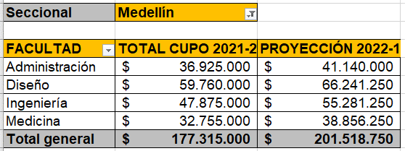
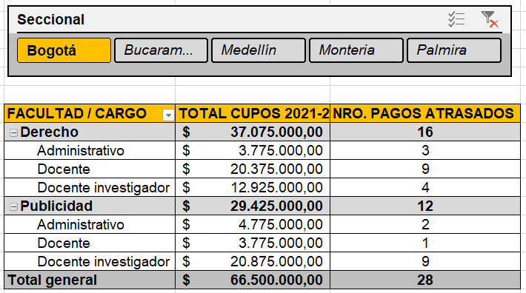

Seccional | Medellín

Etiquetas de fila | Suma de Cupo Crédito 2021-2 | Suma de Nuevo Cupo 2022-1 | Etiquetas de fila | Suma de Cupo Crédito 2021-2 | Suma de Pagos Atrazados
Administración | $ 36,925,000 | $ 41,140,000 | Derecho | $ 37,075,000 | 16
Diseño | $ 59,760,000 | $ 66,241,250 | Administrativo | $ 3,775,000 | 3
Ingeniería | $ 47,875,000 | $ 55,281,250 | Docente | $ 20,375,000 | 9
Medicina | $ 32,755,000 | $ 38,856,250 | Docente investigador | $ 12,925,000 | 4
Total general | $ 177,315,000 | $ 201,518,750 | Publicidad | $ 29,425,000 | 12
 |  |  | Administrativo | $ 4,775,000 | 2
 |  |  | Docente | $ 3,775,000 | 1
 |  |  | Docente investigador | $ 20,875,000 | 9
 |  |  | Total general | $ 66,500,000 | 28

Listados
EXTRAIGA LOS SIGUIENTES LISTADOS UTILIZANDO TABLAS DINÁMICAS. |  |  |  |  |  | Versión: 20220126

1. Listado de personas con código, nombre y apellido de la facultad de ingeniería de la ciudad de Medellín que contenga los cupos asignados a cada persona tanto en el semestre 2021-2 como en el semestre 2022-1. |  |  |  | 2. Listado que muestre fecha de cumpleaños, nombre, apellido, facultad y cargo de las personas de la seccional Medellín los meses enero y junio
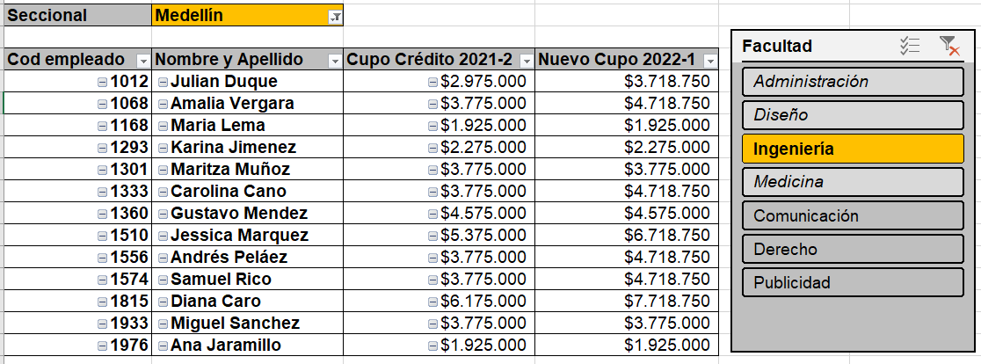

 |  |  |  | Seccional | Medellín

 |  |  |  | Cumpleaños | Nombre y Apellido | Cargo | Facultad
 |  |  |  | 15-ene | Daniel Ospina | Docente | Administración
 |  |  |  | 25-ene | Amalia Gutierrez | Docente | Medicina
Seccional | Medellín |  |  | 28-ene | Luis Melano | Docente | Administración
 |  |  |  | 4-jun | Samuel Rico | Docente | Ingeniería
Etiquetas de fila | Nombre y Apellido | Cupo Crédito 2021-2 | Nuevo Cupo 2022-1 | 7-jun | Sara Vallejo | Docente | Diseño
1012 | Julian Duque | $2,975,000 | $3,718,750 | 8-jun | Elena Garces | Administrativo | Administración
1068 | Amalia Vergara | $3,775,000 | $4,718,750 | 12-jun | Miguel Sanchez | Docente | Ingeniería
1168 | Maria Lema | $1,925,000 | $1,925,000 | 18-jun | Gustavo Mendez | Docente | Ingeniería
1293 | Karina Jimenez | $2,275,000 | $2,275,000 | 22-jun | Raquel Medina | Docente | Medicina
1301 | Maritza Muñoz | $3,775,000 | $3,775,000 | 25-jun | Manuela Casadiegos | Aux. Administrativo | Diseño
1333 | Carolina Cano | $3,775,000 | $4,718,750 | 27-jun | Juan Arango | Administrativo | Diseño
1360 | Gustavo Mendez | $4,575,000 | $4,575,000
1510 | Jessica Marquez | $5,375,000 | $6,718,750
1556 | Andrés Peláez | $3,775,000 | $4,718,750
1574 | Samuel Rico | $3,775,000 | $4,718,750
1815 | Diana Caro | $6,175,000 | $7,718,750
1933 | Miguel Sanchez | $3,775,000 | $3,775,000
1976 | Ana Jaramillo | $1,925,000 | $1,925,000

